工作表1
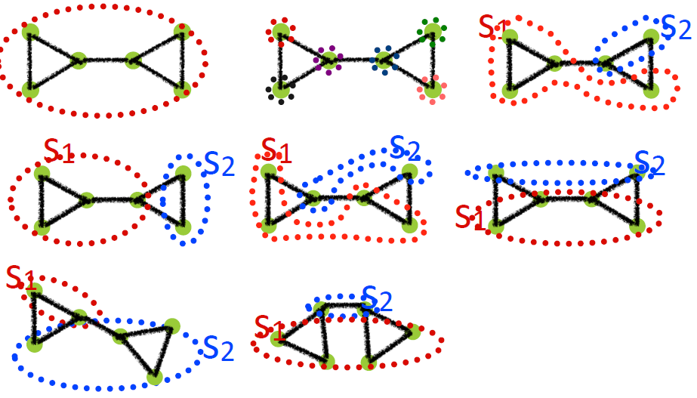
 | 一 | 二 | 三 | 四 | 五 | 六 | 七 | 八 | 右至左;上至下:一~八
Q | 0 | 0 | 0.030612244898 | 0.12244897959 | -0.25510204082 | -0.16326530612 | 0.030612244898 | -0.081632653061
Nm | 1 | 6 | 2 | 2 | 2 | 2 | 2 | 2
ls | 7 | 0 | 3 | 4 | 2 | 3 | 1 | 2
 |  |  | 1 | 1 | 0 | 0 | 3 | 1
ds | 14 | 0 | 9 | 10 | 9 | 10 | 5 | 8
 |  |  | 5 | 4 | 5 | 4 | 9 | 6
L | 7 | 7 | 7 | 7 | 7 | 7 | 7 | 7

